F1
FICHE DE RECETTE

Sauce aigre douce par Damien Poncelet De l’exotisme du coin de la rue

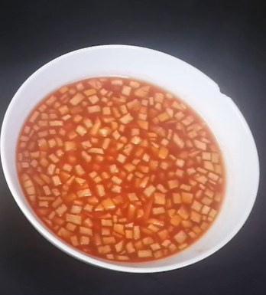
Type de recette | Sauce
Nombre de portions | 0,4 L
Temps de préparation | ... min.
Temps de cuisson | ... min.
Temps de refroidissement | ... min.
Coût matières total (HT) : | 1.51 €
Coefficient multiplicateur :
Prix / Portion (HT) : | #DIV/0!

INGRÉDIENTS

PRODUIT | UNITÉ | QUANTITÉ | PUHT | PTHT
Sucre | Kg | 0.2 | 1.54 | 0.31
Eau | L | 0.1 | 0.1 | 0.01
Vinaigre | L | 0.1 | 1.3 | 0.13
Piment | Kg | 0.01 | 8.95 | 0.09
Concentré de tomate | Kg | 0.015 | 19.5 | 0.29
Pomme | Kg | 0.16 | 1.45 | 0.23
Piment en flocon | Kg | 0.005 | 9 | 0.05
Poivre | Kg | PM
Sel | Kg | PM
Kuzu | Kg | 0.008 | 50 | 0.40
TOTAL |  |  |  | 1.51 €

DESCRIPTION DE LA RECETTE

1. Réaliser un sirop rapide en chauffant le sucre, l’eau et le vinaigre et cuire jusqu’à dissolution du sucre. 2. Réaliser une brunoise de pomme et de piment frais (retirer les filaments et les graines) et ajouter au sirop de sucre. 3. Ajouter le concentré de tomate. 4. Ajouter le Kuzu dissout dans de l’eau froide à la préparation et porter à ébullition. 5. Cuire jusqu’à ce que la préparation ait la texture souhaitée. Se garde au frais dans une bouteille 4 semaines. TIPS: la fécule de maïs ou l'arrow root peuvent très bien remplacer le kuzu.

